神戸600
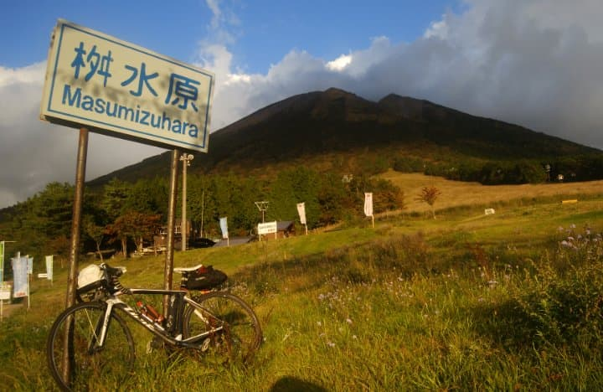
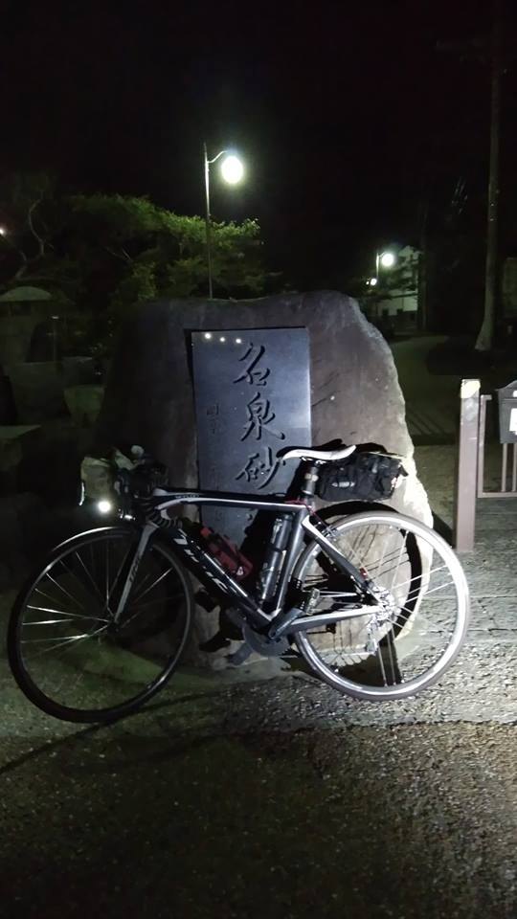
BRM1020神戸600 大山とお堂を巡る |  |  |  |  |  |  |  | 2018-10-16
 | ポイント | 道路 | 道路 | 区間 | 合計 | 備考 | ＰＣ開閉時間（0時スタートの場合） | ＰＣ開閉時間（0時30分スタートの場合）
1 | ＨＡＴなぎさ公園 |  | 市道 | 0.0 | 0.0 | 0:00スタート 公園を出て左方向へ進む | 10/20 0:00～10/20 0:30 | 10/20 0:30～10/20 1:00
2 | 十字路 S | 左折 | 市道 | 0.3 | 0.3 | ここからしばらく交通量が多いので気をつけて！！
3 | T字路 S | 右折 | 市道 | 0.9 | 1.2
4 | 二ノ宮橋 S | 左折 | 市道（国体道路） | 1.0 | 2.2
5 | 中山手４丁目 S | 左方向 | 市道（国体道路） | 1.5 | 3.7 | 北野の街中へ突入
6 | 下山手６丁目Ｓ | 合流 | 市道（国体道路） | 0.8 | 4.5
7 | 長田神社南Ｓ | 左折 | 県道21号 | 3.5 | 8.0
8 | 長田Ｓ | 右折 | 県道21号 | 0.3 | 8.3
9 | 十字路S | 左側道へ | 県道22号 | 0.6 | 8.9 | 高架の道へいかず、かならず左側道から道なり右へ
10 | 平田南橋東Ｓ | 右折 | 県道22号 | 1.3 | 10.2
11 | 乗越Ｓ | Y字路右折 | 県道22号 | 2.8 | 13.0
12 | T字路S | 右折 | 県道16号 | 3.5 | 16.5
13 | 布施畑南S | 右折 | 県道22号 | 0.7 | 17.2
14 | 本町S | 左折 | 県道23号 | 17.4 | 34.6
15 | 樫山中Ｓ | 左折 | 市道 | 3.4 | 38.0 | 下りにつき見落とし注意
16 | 樫山町西Ｓ | 右折 | 県道18号 | 2.1 | 40.1
17 | 万歳橋南Ｓ | 左方向直進 | 県道349号 | 0.5 | 40.6
18 | 大島町Ｓ | 左折 | 県道81号 | 1.9 | 42.5 | 大住橋で加古川を渡る
19 | 十字路 | 右折 | 県道81号 | 0.7 | 43.2 | 橋を渡って右折
20 | ┤字路 | 左折 | 県道81号 | 2.2 | 45.4
21 | 十字路 | 左折 | 国道372号 | 5.5 | 50.9
22 | 善防Ｓ | 右折 | 県道43号 | 1.5 | 52.4
23 | 王子町Ｓ | 左折 | 県道81号 | 1.0 | 53.4
24 | 十字路 | 左折 | 県道81号 | 5.4 | 58.8
25 | 西山田西Ｓ | 右折 | 県道81号 | 2.2 | 61.0
26 | 広瀬北S | 右折 | 国道312号 | 2.9 | 63.9
27 | ＰＣ1 ローソン香呂岩部店 | 左折 | 市道 | 0.9 | 64.8 | 左側。レシート取得すること。すぐに左折します。 | 10/20 01:55～10/20 04:20 | 10/20 02:25～10/20 04:50
28 | 五差路Ｓ | 直進 | 市道 | 1.3 | 66.1
29 | 十字路 | 左折 | 市道 | 0.3 | 66.4
30 | 恒屋Ｓ | 直進 | 県道409号 | 0.4 | 66.8
31 | 久畑Ｓ | 左折 | 県道23号 | 3.7 | 70.5
32 | 安志東Ｓ | 直進 | 市道 | 11.2 | 81.7 | 播磨の名酒 奥播磨の下村酒造あり（開店前）
33 | 安志北Ｓ | 右折合流 | 国道29号 | 0.8 | 82.5
34 | 安積橋Ｓ | 左直進 | 国道29号 | 18.5 | 101.0
35 | 道の駅はが | 直進 | 国道29号 | 13.8 | 114.8
36 | 戸倉トンネル | 直進 | 国道29号 | 16.7 | 131.5
37 | 十字路 | 左折 | 県道72号 | 10.3 | 141.8 | わかりにくい交差点。岩屋堂トンネルを過ぎて川手前を左折。岩屋堂の看板あり。
38 | ト字路 | 右折 朱い橋を渡る | 市道 | 0.2 | 142.0
39 | 通過チェック①不動院岩屋堂 （フォトコントロール） | 来た道戻る | 写真撮影後 Uターン | 0.0 | 142.0 | 岩屋堂をバックに自転車の写真を撮ること
40 | ┤字路 | 橋渡って左折 | 県道72号 | 0.0 | 142.0
41 | 十字路 | 左折 | 国道29号 | 0.2 | 142.2
42 | 道の駅若桜 | 直進 | 国道29号 | 5.9 | 148.1 | 裏手の若桜鉄道若桜駅にＳＬと給水塔、転車台が残っています。興味がある方は手前若桜交差点を左にいくと駅につきます。
43 | 若葉台Y字路 | 右分岐 | 国道29号 | 21.5 | 169.6 | 信号のない交通量の多いY字路なので気を付けてください
44 | ＰＣ２ ローソン 鳥取津ノ井店 | 左手 | 国道29号 | 2.7 | 172.3 | 左側。レシート取得すること。なお、この先の国道29号は高架になっています。自動車専用道もあり見落とし注意。その場合は側道を走ること。 | 10/20 05:04～10/20 11:28 | 10/20 05:34～10/20 11:58
45 | 国体道路Ｓ | 左折 | 県道21号 | 6.3 | 178.6
46 | 上光Ｓ | 左折 | 県道21号 | 12.6 | 191.2
47 | 新鹿野大橋東詰S | 左折 | 県道21号 | 4.1 | 195.3
48 | ト字路 | 右折 | 県道21号 | 7.2 | 202.5 | ここから本格的な上り開始。最高点からは下ります。
49 | 通過チェック②投入堂遥拝所案内板 （フォトコントロール） | 直進 | 県道21号 | 9.4 | 211.9 | 左側。投入堂礼拝所案内板をバックに自転車の写真を撮ること。横手の橋を渡ってから少し行ったところを振り返らないと見えない
50 | Ｙ字路 | 右折 | 県道273号 | 7.3 | 219.2 | 三朝温泉。橋の手前右の河原に無料の見えすぎる露天風呂あり
51 | T字路 | 左折合流 | 県道21号 | 1.9 | 221.1
52 | 十字路Ｓ | 左折 | 市道 | 3.8 | 224.9
53 | 大原橋西Ｓ | 右折 | 国道179号 県道205号 | 0.2 | 225.1
54 | T字路 | 左折 | 県道205号 県道38号 | 1.3 | 226.4
55 | 十字路Ｓ | 右折 | 市道 | 1.0 | 227.4 | 博物館Ｐ第二観光駐車場の標識あり
56 | 十字路 | 左折 | 市道 | 0.1 | 227.5 | 古い町筋へ
57 | 十字路 次の角 | 右折 | 市道 | 0.2 | 227.7 | 曲がるとすぐに細い用水路
58 | 変形十字路 | 左折 | 用水路ぞい 土蔵群 | 0.0 | 227.7 | 倉吉白壁土蔵群 狭いので注意 水路と観光客に注意
59 | T字路 | 右折 | 市道 | 0.6 | 228.3
60 | ┤字路 | 左折 | 市道 旧い町並み | 0.1 | 228.3
61 | 十字路 | 右折 | 市道 | 0.3 | 228.6
62 | 十字路Ｓ | 左折 | 県道205号 | 0.1 | 228.7
63 | 変形五差路Ｓ | 右奥へ | 県道151号 | 0.8 | 229.5
64 | 八橋東Ｓ | 左折 | 国道9号 | 15.4 | 244.9 | ここからしばらく海沿いの道です
65 | ト字路 | 右折 | 県道30号 | 3.2 | 248.1 | 右折後１８０度回って国道を横切って南へ 大山へ登りにかかる
66 | 一息坂峠 | 直進 | 県道30号 | 13.5 | 261.6 | ここからも登りは続きます
67 | Ｔ字路 | 左折 | 県道158号 | 9.6 | 271.2
68 | 通過チェック③ 桝水原 標識 （フォトコントロール） | 来た道戻る | 写真チェック チェック後折り返し | 3.4 | 274.6 | 左側。桝水原の標識をバックに自転車を撮ること。
69 | Ｙ字路 | 左折 | 県道２８４号 | 0.1 | 274.7 | すぐに左折するのでうっかり行き過ぎないように。
70 | ┤字路 | 左折 | 県道２８４号 県道５２号 | 0.4 | 275.1
71 | 十字路 | 左折 | 県道159号 | 6.8 | 281.9
72 | 熊党Ｓ | 左折 | 市道 | 9.3 | 291.2 | 旧日野橋を渡ります
73 | 十字路 | 右折 | 自歩道 | 2.3 | 293.5 | 川を渡ってすぐ川沿いの自転車道へ ９号線を陸橋でこえます
74 | 十字路 | 右折→左折 | 自歩道→市道 | 2.9 | 296.4 | 右へ橋をわたる。渡ってすぐ川沿いの道へ左折する
75 | Y字路 | 左へ | 市道 | 0.3 | 296.7 | 左手坂の道へ。跨線する。途中でサイクリングロードになるが直進
76 | 変形十字路Ｓ | 右折 | 県道２２０号 県道178号 | 0.8 | 297.5 | 少し行くと鐡道境線とクロス。踏切わたる
77 | 変形十字路Ｓ | 直進 | 市道 | 12.8 | 310.3 | ファミマを右手に見る細い道へ直進
78 | 十字路 | 左折 | 水木しげるロード | 0.6 | 310.9 | 妖怪の像がたくさんあります
79 | 十字路Ｓ | 左折 | 県道２８５号 | 0.5 | 311.4 | 駅前まで行くと執筆中の水木しげる先生に会えます
80 | 十字路Ｓ | 右折 | 県道２８５号 市道 | 0.3 | 311.7
81 | 変形十字路 | 左直進 | 市道 県道４７号 | 1.3 | 313.0
82 | 大根島入口Ｓ | 右折 | 県道246号 | 1.9 | 314.9 | 通称べた踏み坂の橋をこえて島根県へ 交通量が多いです。 橋の歩道を行くときは押してください
83 | ＰＣ3 ファミリーマート 江島大橋店 | 来た道戻る | 剣道246号 | 2.2 | 317.1 | 左側。レシートを取得すること。来た道をもどってください。 | 10/20 09:34～10/20 21:12 | 10/20 10:04～10/20 21:42
84 | 大根島入口Ｓ | 右折 | 県道47号 | 2.3 | 319.4
85 | 加茂町２Ｓ | 左折 | 国道9号 | 17.2 | 336.6
86 | 公会堂前Ｓ | 右折 | 国道181号 | 0.8 | 337.4 | 蒜山の取り付けまでひたすらまっすぐ。
87 | 江尾Ｓ | 左折 | 国道482号 | 23.3 | 360.7
88 | 十字路Ｓ | 右折 | 国道482号 国道313号 | 18.2 | 378.9
89 | Ψ字路 | 斜め右 | 市道 | 21.0 | 399.9 | 湯原温泉の目立つ看板にしたがい右手の道へ。
90 | ト字路 | 右折 | 市道 | 1.1 | 401.0
91 | T字路 | 右折 | 市道 | 0.3 | 401.3
92 | 通過チェック④ 名泉砂湯の石碑 (フォトコントロール） | 来た道戻る | 市道 | 0.3 | 401.6 | 砂湯の石碑をバックに自転車を撮ること。24時間無料の露天風呂です。お暇ありましたらどうぞ。橋のたもとです。そこで写真をとって折り返せば十分です。 | （参考） 10/20 12:12～10/21 02:48 | （参考） 10/20 12:42～10/21 02:18
93 | T字路Ｓ | 右折合流 | 国道313号 | 1.8 | 403.4
94 | Ｔ字路 | 左折 | 国道181号 | 18.3 | 421.7
95 | 通過チェック⑤ ローソン 津山小田中西店 | 左手 | 国道181号 | 29.6 | 451.3 | 左側。レシート取得すること
96 | 椿高下Ｓ | 右折 | 県道394号 | 1.3 | 452.6
97 | 南町Ｓ | 左折 | 県道26号 | 0.9 | 453.5
98 | 十字路Ｓ | 左折 | 県道26号 | 18.1 | 471.6
99 | Ｔ字路 | 右折 | 県道26号 県道362号 | 0.1 | 471.7
100 | ┤字路 | 左折 | 県道36２号 | 4.6 | 476.3 | 橋をわたらないこと
101 | ト字路 | 右折 | 市道 | 2.1 | 478.4 | 橋をわたること
102 | Ｔ字路 | 左折 | 国道374号 | 0.2 | 478.6
103 | 福本Ｓ | 右折 | 県道414号 | 0.2 | 478.8
104 | Ｔ字路Ｓ | 右折 | 県道414号 | 0.6 | 479.4
105 | 十字路Ｓ | 左折 | 県道９０号 | 4.4 | 483.8
106 | ト字路 | 道なり右へ | 県道４６号 県道９０号 | 6.1 | 489.9
107 | ┤字路 | 左折 | 県道９０号 | 7.0 | 496.9
108 | T字路 | 左折合流 | 県道90号 | 8.3 | 505.2
109 | Ｔ字路 | 右折 | 県道９０号 | 4.8 | 510.0
110 | ＰＣ４ セブン‐イレブン 上郡竹万店 | 左折 | 県道５号 | 0.5 | 510.5 | 左折ポイント向かい側。レシート取得すること。向かいにマックスバリューがあります。 | 10/20 15:50～ 10/21 10:04 | 10/20 16:20～ 10/21 10:34
111 | ┤字路 | 左折 | 市道 | 16.1 | 526.6 | 右手に出光
112 | 十字路 | 右折 | 市道 | 2.0 | 528.6 | うすくち醤油記念館 入館料１０円
113 | Ｔ字路 | 左折 | 国道１７９号 | 0.6 | 529.2
114 | 龍野旭橋S | 右折 | 橋 | 0.1 | 529.3 | 階段の橋なので申し訳ないですが担いでください
115 | Ｔ字路 | 右折 | 市道 | 0.1 | 529.4 | 右折してすぐに左折
116 | ┤字路 | 左折 | 市道 県道５号 | 0.1 | 529.5
117 | 長池Ｓ | 右折 | 県道５号 | 7.6 | 537.1
118 | 田寺1Ｓ | 右折 | 県道67号 | 4.3 | 541.4
119 | 辻井６Ｓ | 左折 | 市道 | 0.9 | 542.3
120 | 河間町Ｓ | 右折 | 県道５１８号 | 2.3 | 544.6
121 | ┤字路 | 左折 | 市道 | 1.1 | 545.7
122 | 十字路 | 左折 | 国道３７２ | 0.3 | 546.0
123 | 五軒邸北口Ｓ | 右折 | 国道３７２ | 0.5 | 546.5
124 | 竹之門 | 左折 | 国道３７２ | 0.3 | 546.8 | 左折してすぐに右折します
125 | 竹之門 | 右折 | 国道３７２ | 0.0 | 546.8
126 | 十字路S | 右折 | 県道６５号 | 3.5 | 550.3
127 | 西山S | 右折 | 県道７９号 | 12.5 | 562.8
128 | 里下新田Ｓ | 左折 | 県道７９号（池尻橋） 県道３８４号 | 1.7 | 564.5
129 | 十字路 | 左折 | 市道 | 1.5 | 566.0
130 | T字路 | 左方向合流 | 市道 | 1.1 | 567.1 |  |  | 250.1
131 | 十字路 | 右折 | 市道 | 2.6 | 569.7
132 | 稲美北中学校前Ｓ | 左折 | 県道148号 | 0.3 | 570.0
133 | ＰＣ５ ファミリーマート稲美五軒屋店 | 左手 | 県道６５号 | 1.2 | 571.2 | 左側。レシート取得すること。 | 17:50～10/21 14:04 | 17:50～10/21 14:34
134 | T字路Ｓ | 左折 | 県道６５号 | 6.5 | 577.7
135 | 田井Ｓ | 右折 | 国道１７５号 | 0.5 | 578.2
136 | 田井南Ｓ | 左折 | 県道６５号 | 0.1 | 578.3
137 | 大湯Ｓ | 左折 | 県道１６号 | 10.7 | 589.0
138 | Y字路 | 左折合流 | 県道１６号 | 1.5 | 590.5
139 | ┤字路 | 左折 | 県道１６号 県道２２号 | 0.8 | 591.3
140 | 乗越Ｓ | 左折 | 県道２２号 | 4.0 | 595.3
141 | 平田南橋東Ｓ | 道なり左折 | 県道２２号 | 2.6 | 597.9
142 | ト字路 | 右折 | 市道 | 0.7 | 598.6 | 立体交差の下をくぐる
143 | 水笠通１ | 左折 | 市道 | 0.1 | 598.7 | 右手正面に図書館
144 | 二番町２S | 右折 | 国道２８号 | 1.5 | 600.2 | 自転車レーンあり
145 | 湊川神社前S | 右折 | 市道 | 2.6 | 602.8
146 | T字路S | 左折 | 市道 | 0.1 | 602.9 | 鉄道の高架をくぐって道なり右へ
147 | 神戸駅前南S | 左折 | 国道２号 | 0.2 | 603.1 | 国道の側道にはいる
148 | メリケン波止場前Ｓ | 左折 | トアロード | 1.1 | 604.2
149 | ローソン 神戸中央西町店 （ゴールPC①） | 右手 |  | 0.3 | 604.5 | 右側。レシート取得すること。南京町へ行きたい人は137行のファミリーマート神戸南京町店でレシート取得も可。 | 18:48～ 10/21 16:00 | 19:18～ 10/21 16:30
150 | 南京町入口長安門 | 入る | 南京町 | 0.1 | 604.6
151 | ファミリーマート神戸南京町店 （ゴールPC②） | 左手すぐ | 南京町 | 0.0 | 604.6 | レシート取得すること。ゴールPC①でも可。 南京町は歩くこと。なるべく自転車をコンビニの前に長い間おかず、くつろぐならすぐ奥の南京町広場に移動してください | 18:48～ 10/21 16:00 | 19:18～ 10/21 16:30
152 | 元町通1Ｓ | 右折 | 市道 | 0.2 | 604.8
153 | 南本町通３Ｓ | 右折 | 市道 | 1.7 | 606.5
154 | 十字路Ｓ | 左折 | 市道 | 0.3 | 606.8
155 | （ゴール受付） マクドナルド２号線脇浜店 | 左手 | 市道 | 0.6 | 607.4 | お疲れ様でした。左側のマクドナルドがゴール受付です。 ゴール手続きを行ってください | ゴール受付 10/21 17：0０まで

 | スタート地点 ＨＡＴなぎさ公園
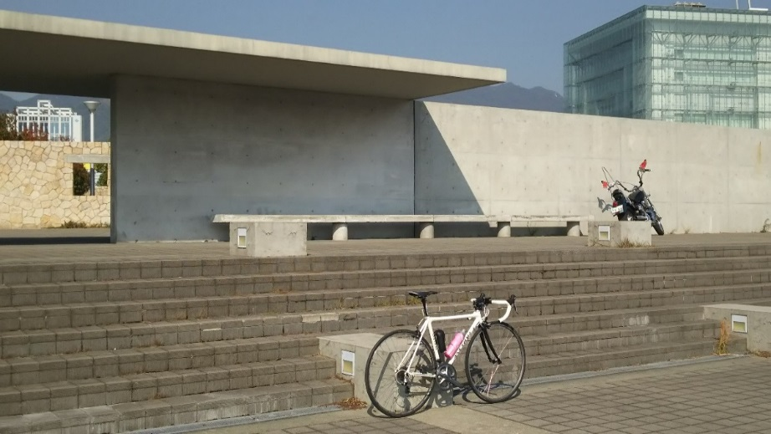

 | 通過チェック②投入堂遥拝所案内板 |  |  |  | 通過チェック③ 桝水原 標識
 | （フォトコントロール） |  |  |  | （フォトコントロール）
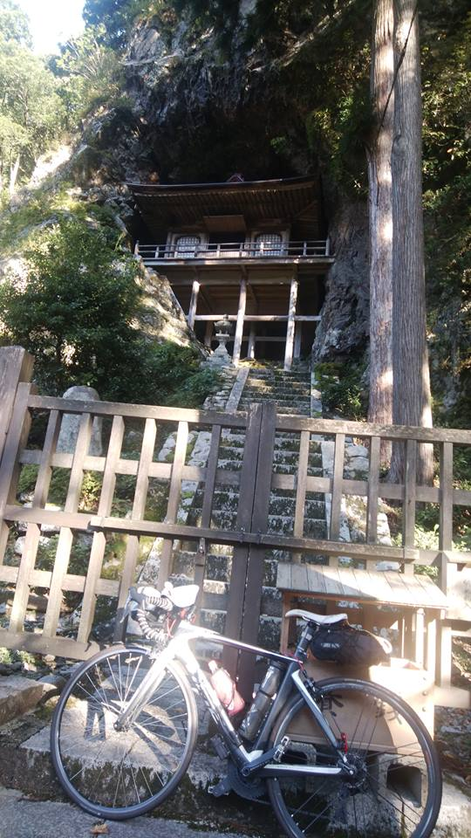
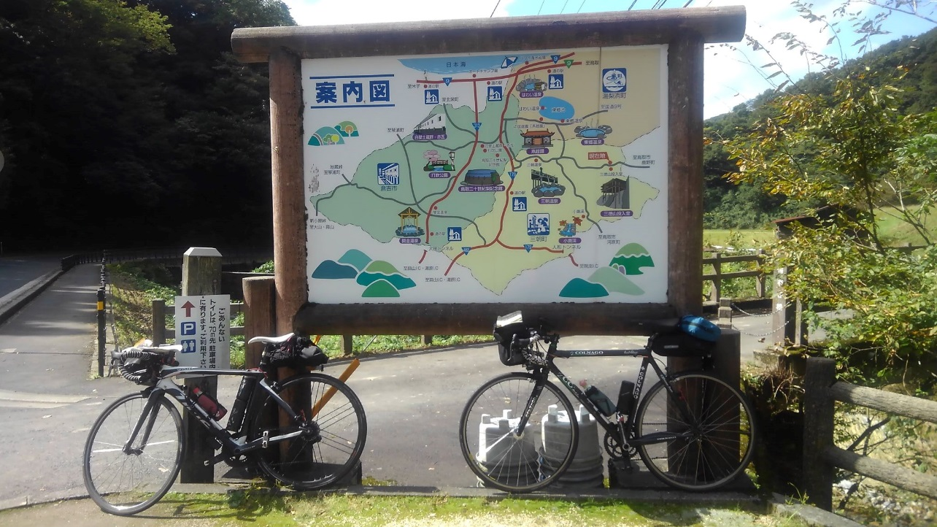

 | 通過チェック③ 桝水原 標識 |  |  |  | 通過チェック④ 名泉砂湯の石碑
 | （フォトコントロール） |  |  |  | (フォトコントロール）

